109年去識別化名單
(109年)地方政府優先查處之疑似新增未登記工廠情形
No | 工廠名稱或違章建築 (請寫名稱或貼照片) | 縣市 | 地號 | 地址 | 縣市政府查處情形 | 是否裝設AMI監控
1 | ○○石材有限公司 | 新北市 | 新莊區海山頭段石龜小段82號之18 | 新北市新莊區三和路 | 查處後勒令停工 | 已裝設
2 | ○○股份有限公司 | 新北市 | 新莊區泰山段三小段602號之1 | 新北市泰山區台麗街 | 配合停工 | 已裝設
3 | ○○紙器股份有限公司 | 新北市 | 林口區小南灣段頂福小段639號之65 | 新北市林口區頂福里 | 執行停止供電
4 | ○○實業有限公司 | 新北市 | 五股區五股坑二段1014地號 | 新北市五股區壟鈎路 | 拆除
5 | ○○鋼鐵股份有限公司 | 新北市 | 汐止區保安段676號 | 新北市汐止區汐平路 | 已歇業 | 已裝設
6 | ○○企業社 | 新北市 | 新莊區海山頭段三角子小段316號之20 | 新北市新莊區中正路 | 查處後勒令停工
7 | ○○明鋼鐵有限公司 | 新北市 | 土城區安和段109號 | 新北市土城區延壽路 | 執行停止供電
8 | ○○鐵工廠股份有限公司 | 新北市 | 泰山區泰山段一小段174號 | 新北市泰山區中港南路 | 執行停止供電
9 | ○○企業社 | 新北市 | 五股區陸光段158號 | 新北市五股區成泰路 | 已歇業
10 | ○○機械工業有限公司 | 新北市 | 五股區五股坑段五股坑小段593號之1 | 新北市五股區民義路 | 拆除
11 | ○○益有限公司 | 新北市 | 蘆洲區民權段11號 | 新北市蘆洲區復興路 | 執行停止供電
12 | ○○實業有限公司 | 新北市 | 五股區五股坑段壟鈎坑小段104號之13 | 新北市五股區民義路 | 執行停止供電
13 | ○○企業有限公司 | 新北市 | 五股區五股坑段壟鈎坑小段137號之22 | 新北市五股區民義路 | 執行停止供電 | 已裝設
14 | ○○企業社 | 新北市 | 五股區五股坑段五股坑小段804號 | 新北市五股區民義路 | 復查已停工 | 已裝設
15 | ○○菜頭糕食品企業社 | 新北市 | 八里區大崁里埤頭段 85地號 | 新北市八里區忠八街 | 執行停止供電供水
16 | ○○鋼品有限公司 | 新北市 | 土城區忠義段666地號 | 新北市土城區忠義路 | 執行停止供電
17 | ○○實業有限公司 | 新北市 | 新北市泰山一小段255號 | 新北市泰山區中港南路 | 執行停止供電
18 | ○○得股份有限公司 | 桃園市 | 八德區大明段1193地號 | 福德一路 | 已歇業 | 已裝設
19 | ○○國際股份有限公司 | 桃園市 | 八德區廣興段941地號 | 八德區廣興路 | 拆除 | 已裝設
20 | ○○企業股份有限公司 | 臺中市 | 霧峰區五福段(7741)931地號 | 臺中市霧峰區五福路 | 復查已停工
21 | ○○企業有限公司 | 臺中市 | 神岡區新庄子段(3304)664地號(重測後：新興段1151地號) | 臺中市神岡區和睦路 | 復查已停工 | 已裝設
22 | ○○光電股份有限公司 | 臺中市 | 峰谷段284-1地號 | 霧峰區峰谷路 | 復查已停工
23 | ○○宏禕股份有限公司 | 臺中市 | 霧峰區新埔段(7742)163地號 | 霧峰區新埔路 | 復查已停工
24 | ○○系統工程股份有限公司 | 臺中市 | 大雅區秀雅段167、168地號 | 臺中市大雅區平和二路 | 復查已停工 | 已裝設
25 | ○○鑫精密有限公司 | 臺中市 | 大里區涼傘樹段819-1地號 | 大里區東興路 | 復查已停工 | 已裝設
26 | ○○工業有限公司 | 臺中市 | 霧峰區文化段983-2、981-8地號 | 霧峰區民生路 | 復查已停工 | 已裝設
27 | ○○精密實業有限公司 | 臺中市 | 大里區內新段68地號 | 大里區東昇路 | 復查已停工 | 已裝設
28 | ○○機械廠 | 臺中市 | 大里區內新段69地號 | 大里區東昇路 | 復查已停工 | 已裝設
29 | ○○企業社 | 臺中市 | 霧峰區文化段990-1地號 | 霧峰區民生路 | 執行停止供電
30 | ○○工業有限公司 | 臺中市 | 霧峰區文化段991-2地號 | 霧峰區民生路 | 執行停止供電
31 | ○○企業社 | 臺中市 | 大雅區自強段1631地號 | 大雅區大林路 | 復查已停工 | 已裝設
32 | ○○有限公司 | 臺中市 | 大雅區自立段215地號 | 大雅區秀山三路 | 復查已停工 | 已裝設
33 | ○○工業股份有限公司 | 臺中市 | 霧峰區北柳段709-2地號 | 霧峰區峰堤路 | 復查已停工 | 已裝設
34 | ○○傢俱噴漆廠 | 臺中市 | 大雅區秀山段88地號 | 大雅區秀山路 | 復查已停工 | 已裝設
35 | ○○企業有限公司 | 臺中市 | 大甲區甲民段214地號 | 大甲區東西七路 | 復查已停工
36 | 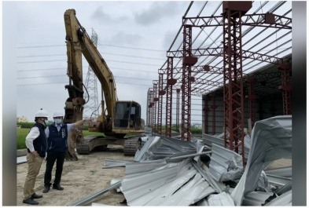 | 臺中市 | 丁台三段1042、1043地號 | 霧峰區丁台路 | 拆除
37 | ○○科技有限公司 | 臺中市 | 大安區三塊厝段120地號 | 大安區興安路 | 復查已停工 | 已裝設
38 | ○○企業社 | 臺南市 | 西港區成功段319地號 | 臺南市西港區劉厝里劉厝 | 已歇業 | 已裝設
39 | ○○企業有限公司 | 臺南市 | 安定區海寮段952地號 | 臺南市安定區海寮里海寮 | 已歇業 | 已裝設
40 | ○○塑膠廠 | 高雄市 | 大寮區磚子磘段2079地號 | 高雄市大寮區鳳屏二路 | 查處後勒令停工 | 已裝設
41 | ○○展業有限公司 | 高雄市 | 岡山區嘉興段2083地號(部分使用) | 高雄市岡山區嘉興路 | 已歇業 | 已裝設
42 | ○○食品有限公司 | 基隆市 | 七堵區百福里五堵段五堵北小段986地號 | 基隆市七堵區福六街 | 已歇業 | 已裝設
43 | ○○達精密工業有限公司 | 苗栗縣 | 公館鄉齊佳段115地號 | 苗栗縣公館鄉玉谷村14鄰玉谷 | 查處後勒令停工 | 已裝設
44 | ○○力機械工業有限公司 | 苗栗縣 | 銅鑼鄉福安段420地號 | 苗栗縣銅鑼鄉中平村中平 | 已歇業 | 已裝設
45 |  | 彰化縣 | 鹿港鎮鹿安段846地號 | 無門牌 | 拆除違規轉供電表
46 |  | 彰化縣 | 鹿港鎮鹿草段1147地號 | 彰化縣鹿港鎮洋厝巷臨 | 拆除違規轉供電表
47 | 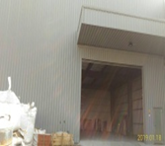 | 彰化縣 | 鹿港鎮振興段1001地號 | 彰化縣鹿港鎮鹿和路 | 拆除違規轉供電表 | 已裝設
48 | ○○工業有限公司 | 彰化縣 | 大村鄉新興段279、280、363地號 | 大村鄉新興村旗興路 | 查處後勒令停工 | 已裝設
49 | 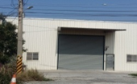 | 彰化縣 | 鹿港鎮鹿洋段1339地號 | 無門牌 | 拆除違規轉供電表
50 |  | 彰化縣 | 花壇鄉新金墩段1028地號 | 無門牌 | 拆除違規轉供電表
51 | 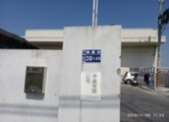 | 彰化縣 | 福興鄉中興段238地號 | 無門牌 | 拆除違規轉供電表
52 | ○○企業有限公司 | 彰化縣 | 福興鄉中興段614地號 | 無門牌 | 拆除違規轉供電表 | 已裝設
53 | 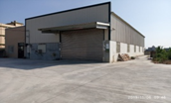 | 彰化縣 | 線西鄉重振段463、464地號 | 彰化縣線西鄉中華路 | 拆除違規轉供電表 | 已裝設
54 | ○○興企業股份有限公司 | 彰化縣 | 線西鄉德興段322地號 | 線西鄉東興路 | 查處後勒令停工 | 已裝設
55 | ○○興業有限公司 | 彰化縣 | 埔鹽鄉光明段2505、2506地號 | 埔鹽鄉出水村埔港路 | 查處後勒令停工 | 已裝設
56 | ○○鋼鐵有限公司 | 彰化縣 | 鹿港鎮鹿鳴段1352-1地號 | 鹿港鎮頂草路 | 已歇業 | 已裝設
57 | ○○塑膠股份有限公司 | 彰化縣 | 鹿港鎮鹿鳴段1450地號 | 鹿港鎮頂路 | 已歇業 | 已裝設
58 | ○○股份有限公司 | 彰化縣 | 線西鄉重振段1007地號 | 彰化縣線西鄉中華路 | 查處後勒令停工 | 已裝設
59 | ○○精機股份有限公司 | 彰化縣 | 員林市香山段433地號 | 無門牌 | 查處後勒令停工
60 | 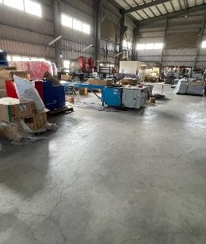 | 彰化縣 | 埔鹽鄉三省段862地號 | 彰化縣埔鹽鄉太平村 | 查處後勒令停工 | 已裝設
61 |  | 彰化縣 | 鹿港鎮東石段2-9地號 | 彰化縣鹿港鎮彰濱五路 | 查處後勒令停工 | 已裝設
62 | 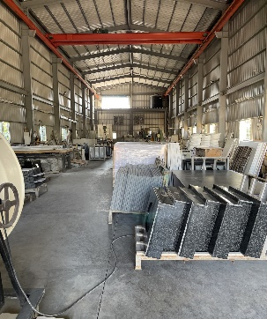 | 彰化縣 | 埔心鄉油車段401地號 | 彰化縣埔心鄉柳橋東路 | 查處後勒令停工 | 已裝設
63 | ○○企業社 | 嘉義縣 | 嘉義縣民雄鄉大崎腳段287-8地號 | 嘉義縣民雄鄉大崎村大丘園 | 已歇業 | 已裝設
64 | ○○五金有限公司 | 嘉義縣 | 嘉義縣民雄鄉民興段231 | 嘉義縣民雄鄉興中村11鄰坔墘 | 配合停工 | 已裝設
65 | ○○板金有限公司 | 嘉義縣 | 嘉義縣民雄鄉頂寮段頂寮小段361-1地號 | 嘉義縣民雄鄉寮頂村頂寮 | 查處後勒令停工
66 | ○○企業社 | 嘉義縣 | 嘉義縣水上鄉崎子頭段崎子頭小段0104地號 | 嘉義縣水上鄉寬士村崎子頭 | 已歇業
67 | ○○能源科技有限公司 | 嘉義縣 | 嘉義縣水上鄉大崙段重劃小段0249地號 | 嘉義縣水上鄉大崛村江竹仔腳 | 已歇業
68 | ○○開發國際有限公司 | 嘉義縣 | 嘉義縣水上鄉新番子寮段2128、2129、2175地號 | 嘉義縣水上鄉義興村溪洲 | 查處後勒令停工
69 | ○○鐵材行 | 嘉義縣 | 嘉義縣新港鄉大客段頂客小段60地號 | 嘉義縣新港鄉潭大村大客 | 查處後勒令停工
70 | ○○有限公司 | 嘉義縣 | 嘉義縣大林鎮新大埔美段3038、3039、3040、3044地號 | 嘉義縣大林鎮過溪里過溪 | 查處後勒令停工
71 | ○○產業有限公司 | 嘉義縣 | 嘉義縣水上鄉粗溪新段178地號 | 嘉義縣水上鄉三和村新和庄 | 配合停工 | 已裝設
72 | ○○建材股份有限公司 | 屏東縣 | 屏東縣琉球鄉天福村本漁段794,794-1,795地號 |  | 已歇業 | 已裝設
73 | ○○企業社 | 屏東縣 | 屏東縣佳冬鄉昌隆村昌南段136地號 |  | 已歇業 | 已裝設
74 | ○○砂石有限公司 | 屏東縣 | 屏東縣高樹鄉泰山村泰和段540地號 |  | 已歇業
75 | ○○仁 | 屏東縣 | 屏東縣竹田鄉鳳明村鳳新段895地號 |  | 已歇業 | 已裝設
76 | ○○有限公司 | 新北市 | 土城區永和段967地號 | 新北市土城區永和街 | 執行停止供電
77 | ○○科技有限公司 | 桃園市 | 永豐段354-2地號 | 桃園市八德區永豐路 | 已歇業
78 | ○○宏技實業有限公司 | 桃園市 | 茄苳段700-8地號 | 桃園市八德區永豐路 | 已歇業
79 | ○○企業有限公司 | 桃園市 | 宏華段141地號 | 桃園市蘆竹區富華路 | 已歇業
80 | ○○瀝青股份有限公司 | 桃園市 | 蚵殼港段深圳小段20、20-7、20-8、24-1 | 桃園市新屋區文化路 | 執行停止供電供水
81 | ○○企業社 | 新竹市 | 南港段561、563、564、565地號 | 新竹市香山區南港街 | 已歇業
82 |  | 彰化縣 | 福興鄉秀安段1073地號 | 無門牌 | 復查已停工
83 | ○○企業社 | 嘉義縣 | 民雄鄉江厝店段616、616-1地號 | 民雄鄉興中村義橋 | 執行停止供電供水
84 | ○○有限公司 | 臺北市 | 松山區美仁段一小段139地號 | 臺北市松山區南京東路 | 已歇業
85 | ○○海事工程有限公司 | 新北市 |  | 新北市泰山區新生路 | 已歇業
86 | ○○有限公司 | 新北市 |  | 新北市五股區民義路 | 已歇業
87 | ○○五金有限公司 | 新北市 |  | 新北市八里區長坑口 | 查處後勒令停工
88 | ○○麵包店 | 新北市 | 中和區中原段219號 | 新北市中和區中板路 | 查處後勒令停工
89 | ○○廚具工廠 | 新北市 | 汐止區長安段961地號 | 新北市汐止區大安街 | 已歇業
90 | ○○莊台東奄雞 | 新北市 | 板橋區光華段1240地號 | 新北市板橋區光華街 | 配合停工
91 | ○○達 | 桃園市 |  | 桃園市龜山區舊路 | 已歇業
92 | ○○塑膠科技有限公司 | 桃園市 | 龜山區龍壽段81地號 | 桃園市龜山區萬壽路 | 已歇業
93 | ○○工業有限公司 | 桃園市 | 龜山區龍壽段77地號 | 桃園市龜山區萬壽路 | 已歇業
94 | ○○金實業有限公司 | 桃園市 | 龜山區警大段313地號 | 桃園市龜山區大湖路 | 已歇業
95 | ○○氣動工具有限公司 | 臺中市 | 霧峰區文化段983-3、981-9地號 | 霧峰區民生路 | 已停工
96 | ○○金屬企業有限公司 | 臺中市 | 霧峰區文化段985地號 | 霧峰區民生路 | 已停工
97 | ○○兒國際開發有限公司 | 臺南市 | 臺南市安南區海前段0789地號 | 臺南市安南區海前路 | 已歇業
98 | ○○環工企業行 | 臺南市 | 新化區竹子腳段586地號 | 臺南市新化區全興里竹子腳 | 已歇業
99 | ○○精機廠有限公司 | 臺南市 | 臺南市安南區安東段0841、0843、0847、0848地號、安和段1225、1251地號 | 臺南市安南區安和路 | 查處後勒令停工
100 | ○○科技限公司 | 臺南市 | 西港區大塭寮段2533、2534地號 | 臺南市西港區永樂里大塭寮 | 查處後勒令停工
101 | ○○企業社 | 臺南市 | 安定區海寮段1328.1329.1330地號 | 臺南市安定區海寮里海寮 | 已歇業
102 | ○○達國際有限公司 | 臺南市 | 安定區海寮段1338地號 | 臺南市安定區海寮里海寮 | 查處後勒令停工
103 | ○○龍有限公司 | 臺南市 | 臺南市安南區長和段0146、0151、0153地號 | 臺南市安南區安昌街 | 已歇業
104 | ○○實業社 | 臺南市 | 頭社段255.255之18地號 | 臺南市大內區頭社里頭社 | 已歇業
105 | ○○企業社 | 臺南市 | 新營區太子段1858地號、1859地號 | 臺南市新營區太南里太子宮 | 已歇業
106 | ○○科技有限公司 | 臺南市 | 七股區槺榔段1394地號 | 臺南市七股區義合里義合 | 已歇業
107 | ○○精密機械有限公司 | 臺南市 |  | 臺南市仁德區中正路 | 查處後勒令停工
108 | 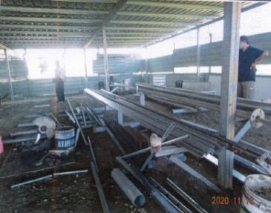 | 臺南市 | 白河區草店段841地號 |  | 已歇業
109 | ○○精工企業社 | 臺南市 |  | 臺南市安南區大安街 | 已歇業
110 | ○○行 | 新竹市 | 新竹市新港段664-1、664-50地號 | 新竹市北區南寮里東大路 | 已歇業
111 | ○○環保科技有限公司 | 新竹縣 | 芎林鄉上山貳段280地號 | 芎林鄉上山村 | 復查已停工
112 | ○○創意設計有限公司 | 彰化縣 | 福興鄉外中段69地號 | 彰化縣福興鄉光中街 | 查處後勒令停工
113 | ○○利環保實業股份有限公司二廠 | 彰化縣 | 秀水鄉秀安段1073地號 | 彰化縣福興鄉秀厝村秀安一街 | 查處後勒令停工
114 | ○○企業社 | 彰化縣 | 和美鎮嘉慶段115地號 | 彰化縣和美鎮彰和路 | 查處後勒令停工
115 | ○○企業社 | 嘉義縣 | 嘉義縣新港鄉三間厝段761、762地號 | 嘉義縣新港鄉三間村三間厝 | 查處後勒令停工
116 | ○○製材工作所 | 屏東縣 | 長治鄉竹葉林段116地號 | 屏東縣長治鄉德協村德新路 | 配合停工
117 | ○○鋼鐵有限公司 | 花蓮縣 | 吉安鄉南埔段2904、2905至2905-20地號 | 花蓮縣吉安鄉南海七街 | 查處後勒令停工

110年去識別化名單
(110年)地方政府優先查處之疑似新增未登記工廠情形
No | 工廠名稱或違章建築 (請寫名稱或貼照片) | 縣市 | 地號 | 地址 | 縣市政府查處情形 | 是否裝設AMI監控
1 | ○○實業有限公司 | 臺中市 | 后里區月眉段87-4地號 | 后里區月湖路 | 查處後勒令停工
2 | ○○企業社 | 臺南市 | 安定區六塊寮段2783地號 | 安定區六嘉里六塊寮 | 查處後勒令停工
3 | ○○印刷廠有限公司 | 臺南市 |  | 新營區延平里武候街 | 已歇業
4 | ○○有限公司 | 臺南市 | 六甲區港子頭段952、953、954地號 | 六甲區中社里港仔頭 | 查處後勒令停工
5 |  | 新北市 | 三重區碧華段608-2地號 | 新北市三重區仁華街 | 勒令停工
6 | ○○有限公司 | 新北市 |  | 新北市蘆洲區復興路 | 勒令停工
7 | ○○企業社 | 新北市 |  | 新北市新莊區三和路 | 配合停工
8 | ○○號 | 新北市 | 土城區樂利段1060地號 | 新北市土城區裕民路 | 勒令停工
9 | ○○機械有限公司 | 新北市 | 新莊區海山頭段三角子小段153-5地號 | 新北市新莊區中正路 | 勒令停工
10 | ○○隆所設工廠 | 新北市 |  | 新北市新莊區中正路 | 勒令停工
11 | ○○國際有限公司 | 新北市 | 淡水區海鷗段745地號 | 新北市淡水區竿蓁二街 | 勒令停工
12 | ○○補給站 | 新北市 | 板橋區海山段833-8地號 | 新北市板橋區中山路 | 勒令停工
13 | ○○寢具企業有限公司 | 新北市 |  | 新北市八里區龍米路 | 勒令停工
14 | ○○糕餅店 | 新北市 | 蘆洲區民族段141地號 | 新北市蘆洲區民族路 | 勒令停工
15 | ○○王烤鴨店 | 新北市 | 汐止區新峰段201地號 | 新北市汐止區水碓街 | 勒令停工
16 | ○○鑫商行 | 新北市 |  | 新北市中和區中山路 | 勒令停工
17 | ○○企業社 | 桃園市 |  | 桃園市蘆竹區福興三街 | 已歇業
18 | ○○電機有限公司 | 桃園市 | 八德區大勇段123地號 | 桃園市八德區忠勇街 | 已歇業
19 | ○○精密企業社 | 臺南市 | 六塊寮段2270地號 | 臺南市安定區六嘉里六塊寮 | 勒令停工
20 | ○○科技有限公司 | 臺南市 | 海寮段1328.1329.1330地號 | 臺南市安定區海寮里海寮 | 勒令停工
21 | ○○農產企業行 | 臺南市 | 玉井區玄天段133、194、195地號 | 臺南市玉井區竹圍里竹圍 | 勒令停工
22 | ○○益工程有限公司 | 臺南市 | 善化段3136地號 | 臺南市善化區南關里文昌路 | 勒令停工
23 | ○○工程股份有限公司 | 臺南市 | 鹽水區舊營段舊營小段670、670-1、431-2地號 | 臺南市鹽水區舊營里 | 已歇業
24 | ○○企業有限公司 | 臺南市 | 安定區管寮段1269.1270地號 | 臺南市安定區文科里管寮 | 勒令停工
25 | ○○包裝機械有限公司 | 臺南市 | 新市區港子墘段862地號 | 臺南市新市區港墘里中山路 | 勒令停工
26 | ○○興業有限公司 | 臺南市 | 臺南市關廟區深坑子段1056、1095-2、10961及1097地號 | 臺南市關廟區深坑一街 | 勒令停工
27 | ○○實業有限公司 | 高雄市 | 鳥松區松埔段854地號 | 高雄市鳥松區東山路 | 勒令停工
28 | ○○精密股份有限公司 | 高雄市 | 岡山區為隨段512、514地號 | 高雄市岡山區成功路 | 勒令停工
29 | ○○食品有限公司 | 基隆市 |  | 基隆市中正區中正路 | 勒令停工
30 | ○○醫電股份有限公司 | 新竹市 | 新竹市前溪段972地號 | 新竹市東區中華路 | 勒令停工
31 | ○○科技股份有限公司 | 新竹縣 | 關西鎮石光段1697、1734地號 | 新竹縣關西鎮石光里石光子243巷 | 已歇業
32 | ○○企業有限公司 | 彰化縣 | 鹿港鎮東石段2-9地號 | 彰化縣鹿港鎮彰濱路 | 勒令停工
33 | 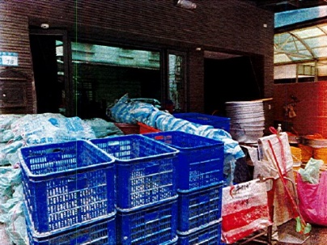 | 新北市 |  | 新北市蘆洲區長安街 | 已歇業
34 | ○○泵浦工業有限公司 | 新北市 |  | 新北市新莊區化成路 | 已歇業
35 | 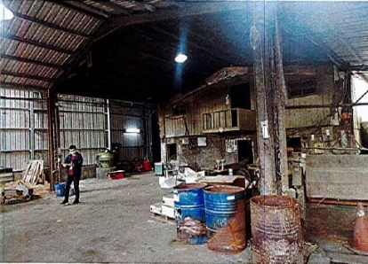 | 新北市 | 泰山區大窼段734、737地號 | 新北市泰山區大科路 | 拆除
36 | 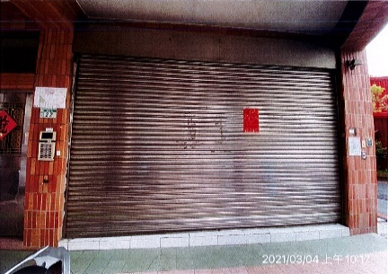 | 新北市 |  | 新北市三重區忠孝路 | 已歇業
37 | ○○豆腐商行 | 新北市 |  | 新北市板橋區大觀路 | 拆除
38 | ○○興業有限公司 | 臺南市 | 關廟區深坑子段1056、1095-2、10961及1097地號 | 臺南市關廟區深坑一街 | 勒令停工
39 | ○○企業社 | 臺南市 | 安定區六塊寮段2783地號 | 臺南市安定區六嘉里六塊寮 | 勒令停工
40 | ○○衛生冰塊 | 臺南市 |  | 臺南市永康區南興路 | 勒令停工
41 | ○○鑫企業有限公司 | 高雄市 | 大寮區山子頂段2228地號 | 大寮區興中街 | 勒令停工
42 | ○○興業有限公司 | 高雄市 | 鳥松區大脚腿段1297-7地號 | 鳥松區美山路 | 勒令停工
43 | ○○精密機械有限公司 | 高雄市 | 鳥松區大脚腿段1297-6地號 | 鳥松區美山路 | 勒令停工
44 | ○○工業社 | 嘉義縣 | 竹崎鄉紫雲段351、352、353地號 | 竹崎鄉紫雲村菜堂 | 勒令停工

